对账
订单号 | 入住日期 | 离店日期 | 应收 |  |  |  | ，
17574137609 | 2022-03-16 | 2022-03-20 | 26.74 | #N/A | 2452324 | #N/A | ，2452324 | #N/A | 本期收回26.74元

 |  |  | 241459.74

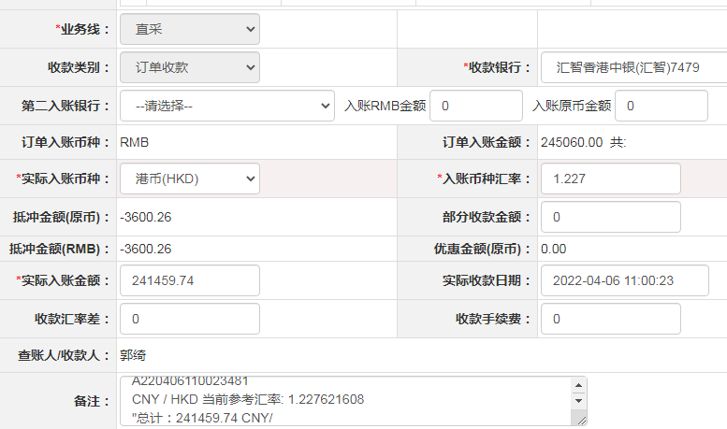

A220406110023481
CNY / HKD 当前参考汇率: 1.227621608
总计：241459.74 CNY/ 296421.19 HKD

